十字路口
编号 | 名称 | 性别 | 职业 | 武器 | 装甲 | 备注说明 | 参考 | 战斗待机 | 跑步 | 普通攻击 | 法术攻击 | 站立防御 | 受击后退 | 受击返回 | 死亡 | 类型 | 子类型
1 | 狮子1 | 男 | 无 | 无 | 无 | 如果时间来的及，请制作一个同模型，灰白色外皮的狮王休玛 | 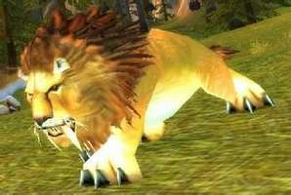 | 无特殊 | 无特殊 | 无特殊 | 咆哮 | 同待机 | 无特殊 | 无特殊 | 无特殊 | 野兽
2 | 狮子2 | 女 | 无 | 无 | 无 |  | 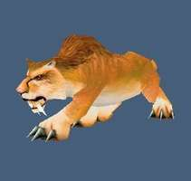 | 无特殊 | 无特殊 | 无特殊 | 咆哮 | 同待机 | 无特殊 | 无特殊 | 无特殊 | 野兽
3 | 陆行鸟 | 无 | 无 | 无 | 无 |  | 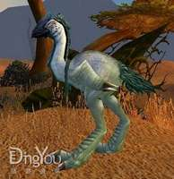 | 无特殊 | 无特殊 | 无特殊 | 鸣叫 | 同待机 | 无特殊 | 无特殊 | 无特殊 | 野兽
4 | 野猪人1 | 无 | 战士 | 单手剑 | 金属锁甲 | 只要有简单的金属护腿即可 | 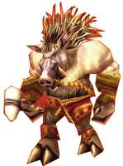 | 无特殊 | 无特殊 | 无特殊 | 无特殊 | 无特殊 | 无特殊 | 无特殊 | 无特殊 | 人形
5 | 野猪人2 | 无 | 萨满 | 法杖或单手锤 | 布甲 | 长袍，法杖双持 | 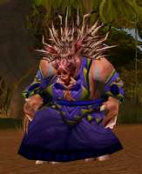 | 无特殊 | 无特殊 | 无特殊 | 无特殊 | 无特殊 | 无特殊 | 无特殊 | 无特殊 | 人形
6 | 半人马1 | 无 | 猎人 | 长矛 | 金属锁甲 | 添加金属护胸和护肩 | 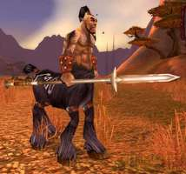 | 无特殊 | 无特殊 | 无特殊 | 无特殊 | 无特殊 | 无特殊 | 无特殊 | 无特殊 | 人形
7 | 半人马2 | 无 | 萨满 | 法杖 | 布甲 | 头缠布 | 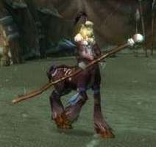 | 无特殊 | 无特殊 | 无特殊 | 无特殊 | 无特殊 | 无特殊 | 无特殊 | 无特殊 | 人形

雷霆崖
编号 | 名称 | 性别 | 职业 | 武器 | 装甲 | 备注说明 | 参考 | 战斗待机 | 跑步 | 普通攻击 | 法术攻击 | 站立防御 | 受击后退 | 受击返回 | 死亡 | 类型 | 子类型
1 | 科多兽1 | 无 | 无 | 无 | 板甲 | 大型科多兽，有战甲，复杂的角设计-多个或者分叉 | 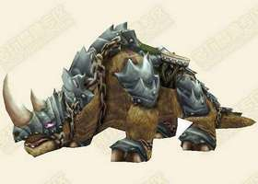 | 无特殊 | 无特殊 | 甩头撞击 | 向前咆哮 | 同待机 | 无特殊 | 无特殊 | 无特殊 | 野兽
2 | 科多兽2 | 无 | 无 | 无 | 无 | 科多兽幼崽，没有战甲，简单角设计-单个 | 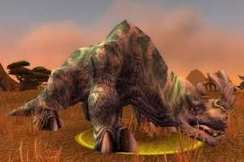 | 无特殊 | 无特殊 | 甩头撞击 | 向前咆哮 | 同待机 | 无特殊 | 无特殊 | 无特殊 | 野兽
3 | 鹰身人1 | 女 | 战士 | 无 | 有金属护胸 | 近战，双脚蹬踹 | 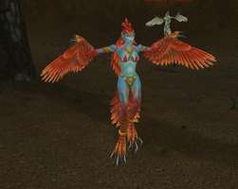 | 飞行悬空 | 无特殊 | 蹬踹 | 鸣叫旋转 | 无特殊 | 无特殊 | 无特殊 | 无特殊 | 人形
4 | 鹰身人2 | 女 | 萨满 | 无 | 无 | 远程，闪电球攻击为主 | 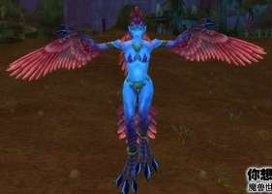 | 飞行悬空 | 无特殊 | 蹬踹 | 鸣叫旋转 | 无特殊 | 无特殊 | 无特殊 | 无特殊 | 人形
5 | 秃鹫 | 无 | 无 | 无 | 无 |  | 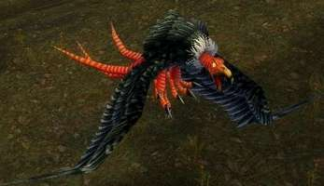 | 飞行悬空 | 无特殊 | 飞掠撞击 | 鸣叫 | 无特殊 | 无特殊 | 无特殊 | 无特殊 | 野兽
6 | 狼 | 无 | 无 | 无 | 无 |  | 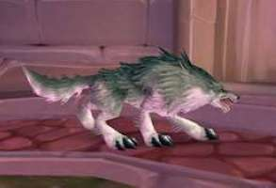 | 无特殊 | 无特殊 | 无特殊 | 向天咆哮 | 同待机 | 无特殊 | 无特殊 | 无特殊 | 野兽
7 | 野猪人1 |  |  |  |  | 重用十字路口 |  |  |  |  |  |  |  |  |  | 人形
8 | 野猪人2 |  |  |  |  | 重用十字路口 |  |  |  |  |  |  |  |  |  | 人形
9 | 狮子2 |  |  |  |  | 重用十字路口 |  |  |  |  |  |  |  |  |  | 野兽
10 | 豺狼人1 |  |  |  |  | 重用暴风 |  |  |  |  |  |  |  |  |  | 人形
11 | 豺狼人2 |  |  |  |  | 重用暴风 |  |  |  |  |  |  |  |  |  | 人形

哀嚎洞穴
编号 | 名称 | 性别 | 职业 | 武器 | 装甲 | 备注说明 | 参考 | 战斗待机 | 跑步 | 普通攻击 | 法术攻击 | 站立防御 | 受击后退 | 受击返回 | 死亡 | 类型 | 子类型
1 | 迅猛龙1 | 无 | 无 | 无 | 无 | 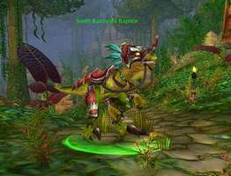 绿色外皮，可以增加金属装甲 |  | 无特殊 | 无特殊 | 啃咬 | 向前咆哮 | 同待机 | 无特殊 | 无特殊 | 无特殊 | 野兽
2 | 迅猛龙2 | 无 | 无 | 无 | 无 | 粉色外皮 | 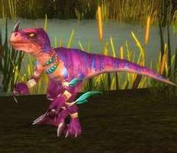 | 无特殊 | 无特殊 | 啃咬 | 向前咆哮 | 同待机 | 无特殊 | 无特殊 | 无特殊 | 野兽
3 | 暗夜精灵1 | 男 | 德鲁伊 | 拳刃 | 皮甲 | 哀嚎中的尖牙德鲁伊 | 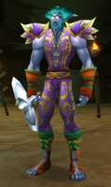 | 无特殊 | 无特殊 | 无特殊 | 无特殊 | 无特殊 | 无特殊 | 无特殊 | 无特殊 | 人形
4 | 暗夜精灵2 | 女 | 德鲁伊 | 法杖 | 布甲 | 哀嚎中的尖牙德鲁伊 | 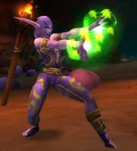 | 无特殊 | 无特殊 | 无特殊 | 无特殊 | 无特殊 | 无特殊 | 无特殊 | 无特殊 | 人形
5 | 乌龟 | 无 | 无 | 无 | 无 | 大囧龟 | 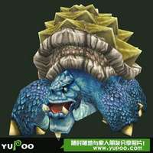 | 无特殊 | 无特殊 | 啃咬 | 向前咆哮 | 缩龟壳里 | 无特殊 | 无特殊 | 无特殊 | 野兽
6 | 三头蛇 | 无 | 无 | 无 | 无 |  | 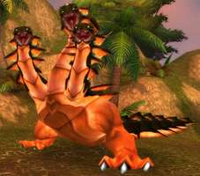 | 无特殊 | 无特殊 | 啃咬 | 向前咆哮 | 同待机 | 无特殊 | 无特殊 | 无特殊 | 野兽
7 | 软泥怪 | 无 | 无 | 无 | 无 | 已有原画设计 | 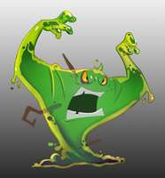 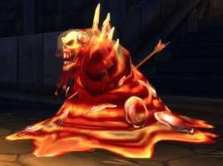 | 无特殊 | 无特殊 | 拳击 | 颤抖，飞溅小软泥 | 同待机 | 无特殊 | 无特殊 | 无特殊 | 未知
 | 删除了原来的风蛇

塞拉摩
编号 | 名称 | 性别 | 职业 | 武器 | 装甲 | 备注说明 | 参考 | 战斗待机 | 跑步 | 普通攻击 | 法术攻击 | 站立防御 | 受击后退 | 受击返回 | 死亡 | 类型 | 子类型
1 | 蜘蛛 | 无 | 无 | 无 | 无 |  | 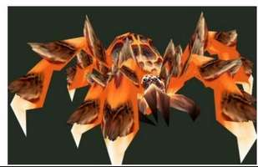 | 无特殊 | 无特殊 | 突进，啃咬 | 两只前脚抬起鸣叫 | 同待机 | 无特殊 | 无特殊 | 无特殊 | 野兽
2 | 食人魔1 | 无 | 战士 | 单手锤 | 上身赤裸，下身简单护甲和腰带 |  | 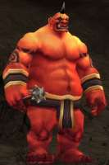 | 无特殊 | 无特殊 | 无特殊 | 无特殊 | 无特殊 | 无特殊 | 无特殊 | 无特殊 | 人形
3 | 食人魔2 | 无 | 法师 | 法杖 | 布甲 |  | 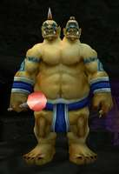 | 无特殊 | 无特殊 | 无特殊 | 无特殊 | 无特殊 | 无特殊 | 无特殊 | 无特殊 | 人形
4 | 黑龙1 | 男 | 战士 | 单手剑、盾 | 板甲、头盔、肩膀、胸 |  | 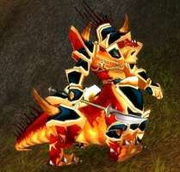 | 无特殊 | 无特殊 | 无特殊 | 无特殊 | 无特殊 | 无特殊 | 无特殊 | 无特殊 | 龙类
5 | 黑龙2 | 男 | 法师 | 法杖 | 皮甲、头盔、肩膀、胸 |  | 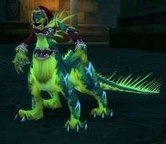 | 无特殊 | 无特殊 | 无特殊 | 无特殊 | 无特殊 | 无特殊 | 无特殊 | 无特殊 | 龙类
6 | 黑龙公主 | 女 | 无 | 无 | 无 | 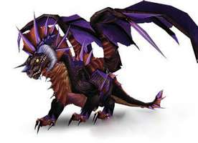 已有原画（这个原画是不是有点太戏谑了，缺少黑龙公主的贵族气质？） | 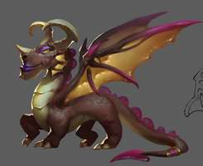 | 无特殊 | 无特殊 | 爪击横扫 | 吐息 | 翅膀防御 | 无特殊 | 无特殊 | 无特殊 | 龙类
7 | 迅猛龙1 | 无 | 无 | 无 | 无 | 重用哀嚎 |  |  |  |  |  |  |  |  |  | 野兽
8 | 科多兽1 | 无 | 无 | 无 | 无 | 重用雷霆崖 |  |  |  |  |  |  |  |  |  | 野兽

加基森
编号 | 名称 | 性别 | 职业 | 武器 | 装甲 | 备注说明 | 参考 | 战斗待机 | 跑步 | 普通攻击 | 法术攻击 | 站立防御 | 受击后退 | 受击返回 | 死亡 | 类型 | 子类型
1 | 人类海盗1 | 男 | 战士 | 单手刀 | 布甲 | 着装的颜色可以和下面的女性换一下 | 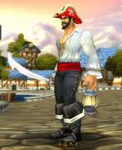 | 无特殊 | 无特殊 | 无特殊 | 无特殊 | 无特殊 | 无特殊 | 无特殊 | 无特殊 | 人形
2 | 人类海盗2 | 女 | 盗贼 | 匕首 | 布甲 | 着装的颜色可以和上面的男性换一下 | 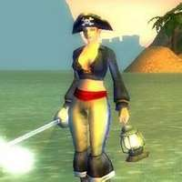 | 无特殊 | 无特殊 | 无特殊 | 无特殊 | 无特殊 | 无特殊 | 无特殊 | 无特殊 | 人形
3 | 地精海盗 | 男 | 猎人 | 枪械 | 布甲 |  | 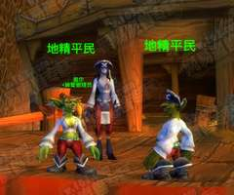 | 无特殊 | 无特殊 | 无特殊 | 无特殊 | 无特殊 | 无特殊 | 无特殊 | 无特殊 | 人形
4 | 牛头海盗船长 | 男 | 战士 | 双手斧 | 皮甲 |  | 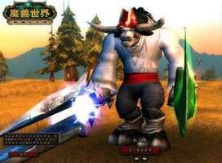 | 无特殊 | 无特殊 | 无特殊 | 无特殊 | 无特殊 | 无特殊 | 无特殊 | 无特殊 | 人形
5 | 巨魔1 | 男 | 战士 | 双手剑，单手持 | 板甲 |  | 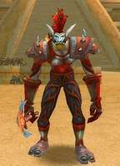 | 无特殊 | 无特殊 | 无特殊 | 无特殊 | 无特殊 | 无特殊 | 无特殊 | 无特殊 | 人形
6 | 巨魔2 | 男 | 猎人 | 长矛 | 皮甲 |  | 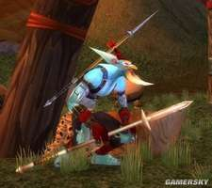 | 无特殊 | 无特殊 | 无特殊 | 无特殊 | 无特殊 | 无特殊 | 无特殊 | 无特殊 | 人形
7 | 巨魔3 | 女 | 牧师 | 单手杖 | 布甲 | 面具可以去掉 | 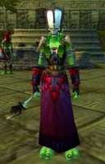 | 无特殊 | 无特殊 | 无特殊 | 无特殊 | 无特殊 | 无特殊 | 无特殊 | 无特殊 | 人形
8 | 鬣狗 | 无 | 无 | 无 | 无 |  | 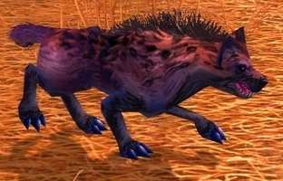 | 无特殊 | 无特殊 | 无特殊 | 无特殊 | 同待机 | 无特殊 | 无特殊 | 无特殊 | 野兽
9 | 蜥蜴 | 无 | 无 | 无 | 无 | 重用藏宝海湾
10 | 秃鹫 | 无 | 无 | 无 | 无 | 重用雷霆崖
11 | 科多兽1 | 无 | 无 | 无 | 无 | 重用雷霆崖
12 | 食人魔1 | 无 | 无 | 无 | 无 | 重用塞拉摩

战歌峡谷
编号 | 名称 | 性别 | 职业 | 武器 | 装甲 | 备注说明 | 参考 | 战斗待机 | 跑步 | 普通攻击 | 法术攻击 | 站立防御 | 受击后退 | 受击返回 | 死亡 | 类型 | 子类型
1 | 树人1 | 无 | 无 | 无 | 无 | 大树，有树冠 | 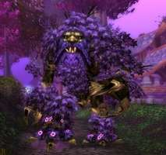 | 无特殊 | 无特殊 | 无特殊 | 无特殊 | 无特殊 | 无特殊 | 无特殊 | 无特殊 | 元素
2 | 树人2 | 无 | 无 | 无 | 无 | 小树，无树冠、有原画 | 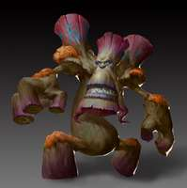 | 无特殊 | 无特殊 | 无特殊 | 无特殊 | 无特殊 | 无特殊 | 无特殊 | 无特殊 | 元素
3 | 恶魔1 | 男 | 战士 | 双手斧，单手持 | 板甲 |  | 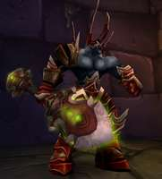 | 无特殊 | 无特殊 | 无特殊 | 无特殊 | 无特殊 | 无特殊 | 无特殊 | 无特殊 | 恶魔
4 | 恶魔2 | 女 | 术士 | 皮鞭 | 比基尼 |  | 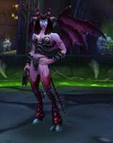 | 无特殊 | 无特殊 | 无特殊 | 无特殊 | 无特殊 | 无特殊 | 无特殊 | 无特殊 | 恶魔
5 | 地狱狗 | 无 | 无 | 无 | 无 |  | 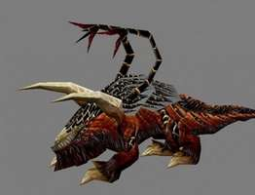 | 无特殊 | 无特殊 | 啃咬 | 向天咆哮 | 同待机 | 无特殊 | 无特殊 | 无特殊 | 恶魔
6 | 熊 | 无 | 无 | 无 | 无 |  | 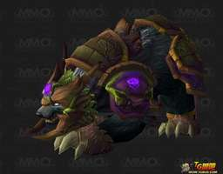 | 无特殊 | 无特殊 | 抓击横扫 | 人立咆哮 | 同待机 | 无特殊 | 无特殊 | 无特殊 | 野兽
7 | 夜刃豹 | 无 | 无 | 无 | 无 |  | 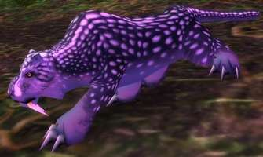 | 无特殊 | 无特殊 | 无特殊 | 向前咆哮 | 同待机 | 无特殊 | 无特殊 | 无特殊 | 野兽
8 | 兽人1 | 男 | 猎人 | 单手刀 | 皮甲 | 狼骑兵，由于是骑兵，攻击前跳的时候需要有扑跃的架势 | 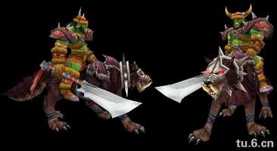 | 无特殊 | 无特殊 | 无特殊 | 无特殊 | 无特殊 | 无特殊 | 无特殊 | 无特殊 | 人形
9 | 兽人2 | 男 | 战士 | 单手斧，盾牌 | 板甲 | 防御战士 | 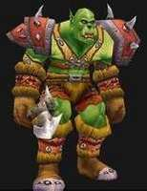 | 无特殊 | 无特殊 | 无特殊 | 无特殊 | 无特殊 | 无特殊 | 无特殊 | 无特殊 | 人形

